Sheet1
로그인방식 | 기업에서 사업자번호로 기업가입을한다 (기업로그인시 사업자번호와 회사이름으로 로그인)
 | 기업에서는 사용자의 기본정보(부서, 입사일, 이름, 회사 메일)를 넣고, 사번을 부여한다.
 | 근로자는 입사시 부여받은 사번과, 이름으로 로그인을 한다.

기업
운영방식

관리자

각 부서
각 부서
관리자
부서
부서
 |  |  |  | 이런식으로 밑으로 직원들이 들어오는 구조로 운영되며
 |  |  |  | 관리자는 전 직원의 연차사용내역, 잔여연차 등 모든내역을 관리 확인 할 수 있다.
 |  |  |  | 직원은 개인의 연차만 확인 할 수 있다.
 |  |  |  | 이때, 관리자는 각 부서별, 사용자이름별, 입사월별, 입사년도별, 연차신청 기간별(일별, 주별, 월별, 년별),로 검색을 할 수있다.

연차부여방법 | 현재 회계연도로 부여하여 사용하고 있으므로, 회계연도 기준으로 잔여연차를 부여 해야함
 | 입사년도로 부여시 1년 미만인경우 연차의 수가 0개 1개 이런식으로 늘어남으로 자신의 총 연차를 확인할 수 없는 불편함이 있음

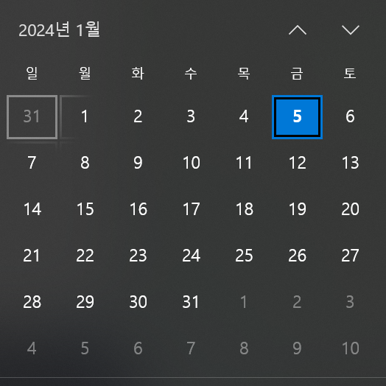
잔여연차 보여지는 방법
예1)
 |  |  | 달력 느낌으로 관리자가 달력의 숫자 밑에 파란색으로 연차사용한 사람의 이름을 확인
 |  |  | 5일 밑에 하성민 연차 이런 느낌으로 표시되면 좋을 것 같습니다.
 |  |  | 2인까지는 사용자의 이름이 표시되고 3인이상은 하성민외2명 으로 표시되면 좋을 것 같습니다.

 |  |  | *반차사용시는 파랑색
 |  |  | *연차사용시는 빨간색으로 표시되며
 |  |  | *기념일 연차시는 흰색으로 표시되었으면 좋겠습니다.

연차 양식 | 기안자 | 구분(구분에는 연차, 반차, 기념일)
 | 기안일
 | 부서명
 | 연차신청일
 | 연차신청이유
 | 결재라인은
 | 기안자, 팀장
 | 참조인 넣을 수 있게 부탁드립니다.
 | 연차 신청시 담당자 메일로 발송되어 확인 할 수 있게 부탁드립니다.

 | 상기의 내용은 연차양식에 포함되는 내용이지 페이지에 보여지는 이미지의 구성은 아닙니다.

